Regresión Lineal Simple
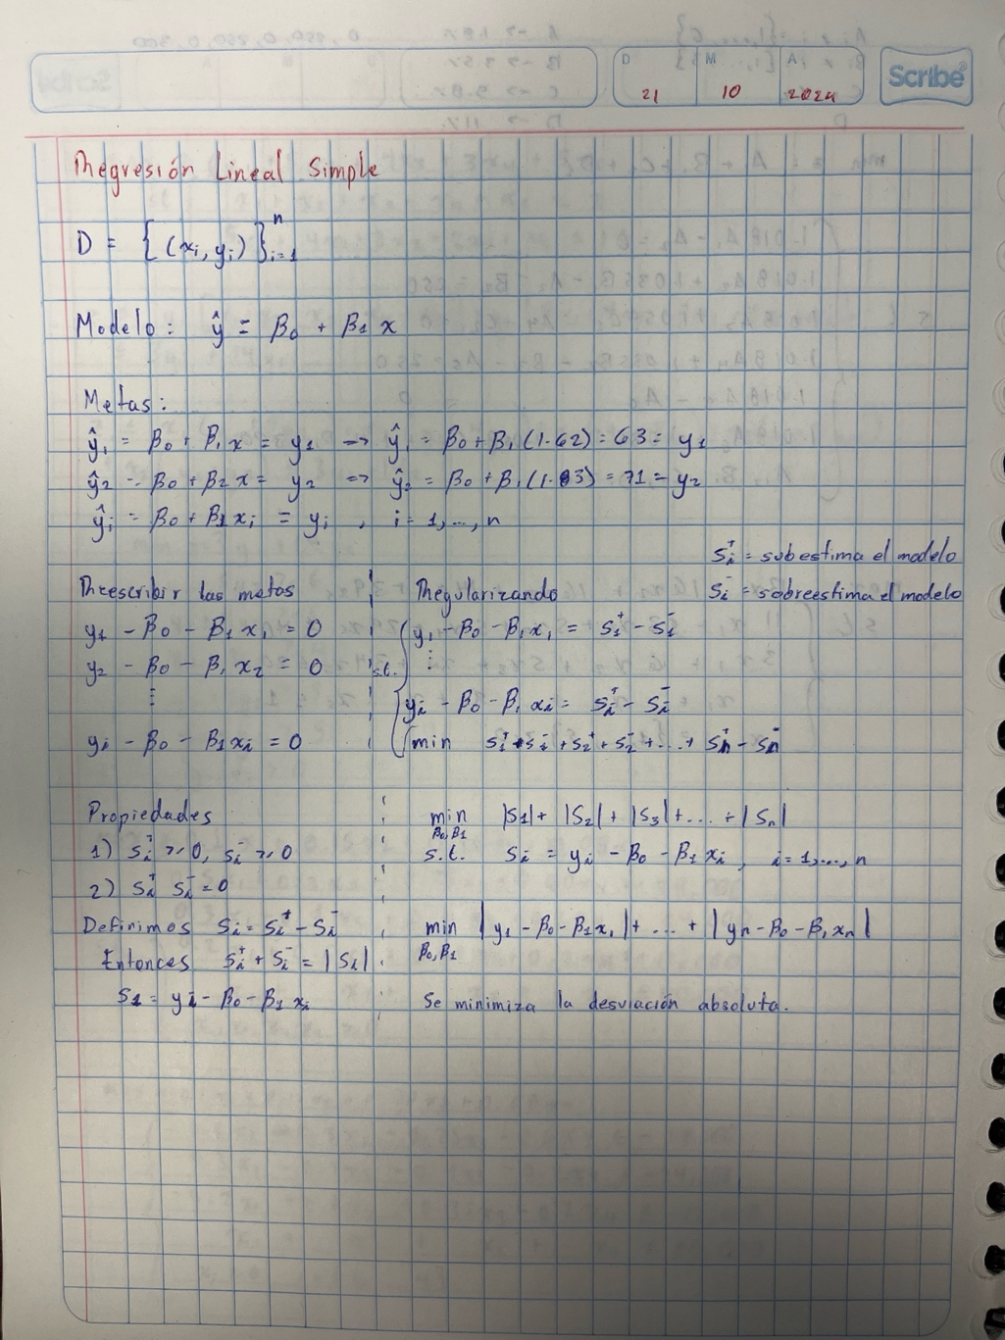
Estatura vs Peso
Estatura | Peso
1.62 | 63
1.83 | 71
1.72 | 64
1.71 | 67
1.84 | 85
1.7 | 78
1.58 | 52
1.7 | 60
1.53 | 60
1.62 | 62
1.68 | 55
1.7 | 60
1.71 | 60
1.51 | 43
1.69 | 52
1.82 | 80
1.82 | 72
1.78 | 95
1.7 | 63
1.74 | 63
1.83 | 75

